dicionario_ib
Variável | Valor | Tipo da variável | Descrição
Date | 496 non-null | datetime64[ns] | Dia do fechamento
ABEV3.SA_Adj_Close | 496 non-null | float64 | valor em reais do fechamento ajustado da ação |  |  | Valor
AGRO3.SA_Adj_Close | 496 non-null | float64 | valor em reais do fechamento ajustado da ação |  | 496 non-null | coluna completa
AMER3.SA_Adj_Close | 496 non-null | float64 | valor em reais do fechamento ajustado da ação |  | 10 non-null | coluna incompleta
B3SA3.SA_Adj_Close | 496 non-null | float64 | valor em reais do fechamento ajustado da ação |  | 0 non-null | coluna vazia
BBDC4.SA_Adj_Close | 496 non-null | float64 | valor em reais do fechamento ajustado da ação
BIDI4.SA_Adj_Close | 0 non-null | float64 | valor em reais do fechamento ajustado da ação
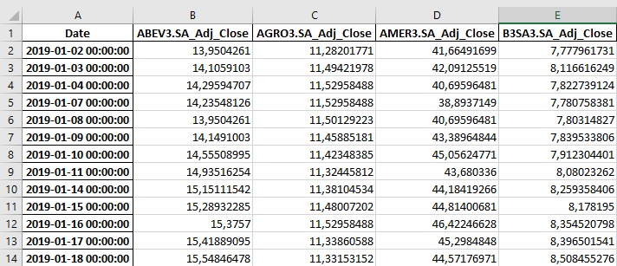
BPAC3.SA_Adj_Close | 496 non-null | float64 | valor em reais do fechamento ajustado da ação
BRF3.SA_Adj_Close | 0 non-null | float64 | valor em reais do fechamento ajustado da ação
BRFS3.SA_Adj_Close | 496 non-null | float64 | valor em reais do fechamento ajustado da ação
CIEL3.SA_Adj_Close | 496 non-null | float64 | valor em reais do fechamento ajustado da ação
COGN3.SA_Adj_Close | 496 non-null | float64 | valor em reais do fechamento ajustado da ação
CSAN3.SA_Adj_Close | 496 non-null | float64 | valor em reais do fechamento ajustado da ação
ELET3.SA_Adj_Close | 496 non-null | float64 | valor em reais do fechamento ajustado da ação
ELET6.SA_Adj_Close | 496 non-null | float64 | valor em reais do fechamento ajustado da ação
ENBR3.SA_Adj_Close | 0 non-null | float64 | valor em reais do fechamento ajustado da ação
EWZ.SA_Adj_Close | 0 non-null | float64 | valor em reais do fechamento ajustado da ação
FLRY3.SA_Adj_Close | 496 non-null | float64 | valor em reais do fechamento ajustado da ação
ITUB4.SA_Adj_Close | 496 non-null | float64 | valor em reais do fechamento ajustado da ação
JBS3.SA_Adj_Close | 0 non-null | float64 | valor em reais do fechamento ajustado da ação
JHSF3.SA_Adj_Close | 496 non-null | float64 | valor em reais do fechamento ajustado da ação | Acima o print do dataset a ser utilizado no trabalho.
KLBN4.SA_Adj_Close | 496 non-null | float64 | valor em reais do fechamento ajustado da ação
KROT3.SA_Adj_Close | 0 non-null | float64 | valor em reais do fechamento ajustado da ação | Observação: dados retirados do YahooFinance utilizando a biblioteca yFinance no Python.
LREN3.SA_Adj_Close | 496 non-null | float64 | valor em reais do fechamento ajustado da ação
MGLU3.SA_Adj_Close | 496 non-null | float64 | valor em reais do fechamento ajustado da ação
MRVL3.SA_Adj_Close | 0 non-null | float64 | valor em reais do fechamento ajustado da ação
MULTI3.SA_Adj_Close | 0 non-null | float64 | valor em reais do fechamento ajustado da ação
NATU3.SA_Adj_Close | 0 non-null | float64 | valor em reais do fechamento ajustado da ação
PETR3.SA_Adj_Close | 496 non-null | float64 | valor em reais do fechamento ajustado da ação
PETR4.SA_Adj_Close | 496 non-null | float64 | valor em reais do fechamento ajustado da ação
PSSA3.SA_Adj_Close | 496 non-null | float64 | valor em reais do fechamento ajustado da ação
RAIZ3.SA_Adj_Close | 0 non-null | float64 | valor em reais do fechamento ajustado da ação
RDOR3.SA_Adj_Close | 10 non-null | float64 | valor em reais do fechamento ajustado da ação
SANB11.SA_Adj_Close | 496 non-null | float64 | valor em reais do fechamento ajustado da ação
SANB4.SA_Adj_Close | 496 non-null | float64 | valor em reais do fechamento ajustado da ação
SULA11.SA_Adj_Close | 0 non-null | float64 | valor em reais do fechamento ajustado da ação
TAEE3.SA_Adj_Close | 496 non-null | float64 | valor em reais do fechamento ajustado da ação
TAMM3.SA_Adj_Close | 0 non-null | float64 | valor em reais do fechamento ajustado da ação
TGMA3.SA_Adj_Close | 496 non-null | float64 | valor em reais do fechamento ajustado da ação
TRPL4.SA_Adj_Close | 496 non-null | float64 | valor em reais do fechamento ajustado da ação
VALE3.SA_Adj_Close | 496 non-null | float64 | valor em reais do fechamento ajustado da ação
VVAR3.SA_Adj_Close | 0 non-null | float64 | valor em reais do fechamento ajustado da ação
WEGE3.SA_Adj_Close | 496 non-null | float64 | valor em reais do fechamento ajustado da ação
WEGE4.SA_Adj_Close | 0 non-null | float64 | valor em reais do fechamento ajustado da ação

